2024
DIFUSIÓN Y COMUNICACIÓN DE LA GESTIÓN INSTITUCIONAL
LISTADO DE LOS MEDIOS DE COMUNICACIÓN EN LOS QUE PAUTARON PUBLICIDAD Y PROPAGANDA: ART. 7O Reglamento a la Ley Orgánica de Comunicación
MEDIOS DE COMUNICACIÓN | No. DE MEDIOS | MONTO CONTRATADO | CANTIDAD DE ESPACIO PAUTADO Y/O MINUTOS PAUTADOS | INDICACION DEL PORCENTAJE DEL PPTO. DEL PAUTAJE QUE SE DESTINO A MEDIOS LOCALES Y REGIONALES | INDICACION DEL PORCENTAJE DEL PPTO. DEL PAUTAJE QUE SE DESTINO A MEDIOS NACIONAL | LINK AL MEDIO DE VERIFICACIÓN PUBLICADO EN LA PAG. WEB DE LA INSTITUCIÓN | FECHA | TEMA | EVIDENCIA
Televisión: ECUAVISA | 1 | FREE PRESS | 20 minutos | 100% | 0% | https://x.com/IESSGuayas/status/1857487971290579284?t=hGTQ5LL9kl27cqf9DULupA&s=08 | 2024-12-19 | Enfermedades respiratorias | 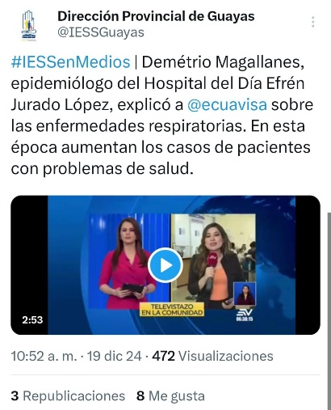
Televisión: ECUAVISA | 1 | FREE PRESS | 10 minutos | 100% | 0% | https://x.com/IESSGuayas/status/1869772753953489287?s=08 | 2024-12-31 | ¿Por qué es importante la alimentación y más en fin de año? | 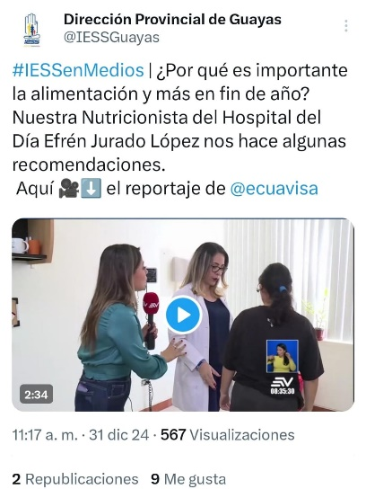
Televisión: ECUAVISA | 1 | FREE PRESS | 10 minutos | 100% | 0% | https://x.com/IESSGuayas/status/1874127810786423247?t=9KJOR3p11JFKexkUmqMjvQ&s=08 | 2024-12-31 | El clima es un factor para el incremento de enfermedades respiratorias | 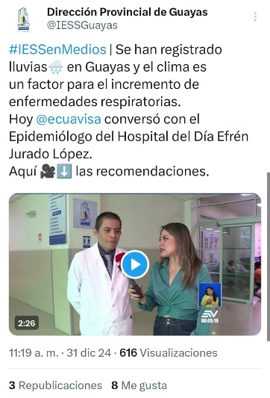
Prensa: DIARIO EXPRESO | 1 | FREE PRESS | 15 minutos | 100% | 0% | https://x.com/IESSGuayas/status/1874128148784439425?t=5cvQM8qqytQsvQgam-lj8Q&s=08 | 2024-11-15 | El coro de Adultos Mayores del Hospital Efrén Jurado López en el Festival Voz de Voces. | 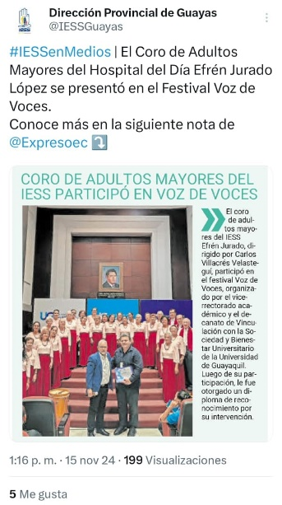
Televisión: RTS | 1 | FREE PRESS | 15 minutos | 100% | 0% | https://x.com/IESSGuayas/status/1864782494114918672?t=E0WaLlECLW92qSo-JXLtbQ&s=08 | 2024-12-05 | ¿Cómo afecta el calor a los adultos mayores? | 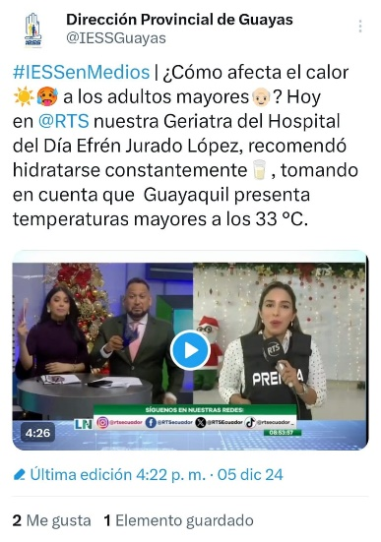
Televisión: ECUAVISA | 1 | FREE PRESS | 15 minutos | 100% | 0% | https://x.com/IESSGuayas/status/1772635314877530576?t=cvU9iDSggPVwrkF-VVKzMA&s=08 | 2024-03-26 | Problemas cardiacos debido a las altas temperaturas. | 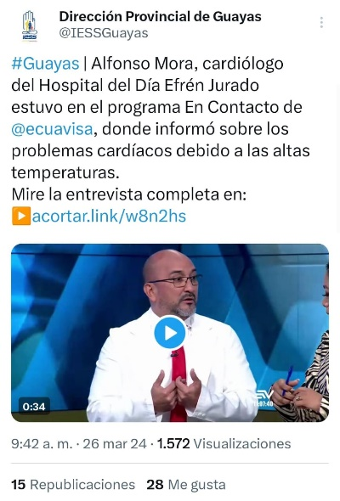
Televisión: ECUAVISA | 1 | FREE PRESS | 10 minutos | 100% | 0% | https://x.com/IESSGuayas/status/1818666563962085488?t=Io3OmvJpV38wVIriqIbyaQ&s=08 | 2024-07-31 | La influenza y el COVID 19 son enfermedades virales, la automedicación puede llevar a complicaciones. | 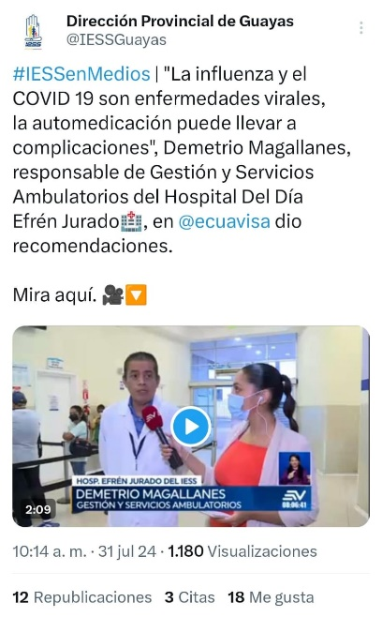
Televisión: ECUAVISA | 1 | FREE PRESS | 10 minutos | 100% | 0% | https://x.com/IESSGuayas/status/1818666113065975839?t=Lk4HKMFHTaCv2VJW_c6fKg&s=08 | 2024-07-31 | Mejorar la alimentación y mantenerse hidratado para combatir las enfermedades respiratorias. | 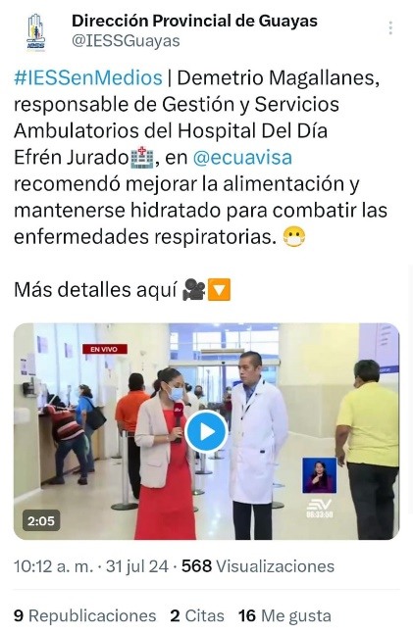
Televisión: ECUAVISA | 1 | FREE PRESS | 15 minutos | 100% | 0% | https://x.com/IESSGuayas/status/1769841097964999025?t=4kyZ0DtWjGrTkC1wdyrHvA&s=08 | 2024-03-18 | ¿Cómo el calor afecta a los niños y adultos? | 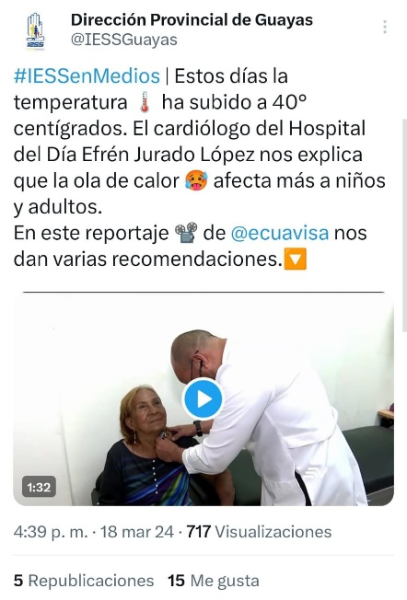
Televisión: TELERAMA | 1 | FREE PRESS | 10 minutos | 100% | 0% | https://www.youtube.com/watch?v=fHw7dt4Iwj4 | 2024-01-16 | ¿Cómo afecta el estrés al corazón? | 